Hinweis
Hinweis
Seit dem Berichtsjahr 2018 gibt es bei den Auswertungen aus dem statistischen Unternehmensregister folgende Anpassungen:
Tabellen zu "Unternehmen" werden künftig als Tabellen zu "Rechtlichen Einheiten" bezeichnet,
Tabellen zu "Betrieben" werden in Tabellen zu "Niederlassungen" umbenannt.
Hintergrund ist die Umsetzung des EU-Unternehmensbegriffs. Die EU-Einheitenverordnung definiert das Unternehmen als "kleinste Kombination rechtlicher Einheiten, die eine organisatorische Einheit zur Erzeugung von Waren und Dienstleistungen bildet und […] über eine gewisse Entscheidungsfreiheit verfügt". Somit kann ein Unternehmen auch aus mehreren rechtlichen Einheiten bestehen.
Bis einschließlich Berichtsjahr 2017 wurde in der amtlichen Statistik die "Rechtliche Einheit" mit dem Unternehmen gleichgesetzt und beide Begriffe synonym verwendet. Mit der Anwendung der EU-Unternehmensdefinition müssen diese Begriffe künftig klar voneinander unterschieden werden. Aus dem Unternehmensregister werden (wie in der Vergangenheit auch) Tabellen zu "Rechtlichen Einheiten" sowie Tabellen zu "Niederlassungen" veröffentlicht.
Die Änderungen betreffen somit lediglich die Bezeichnungen und nicht das Datenangebot.

EU-Einheitenverordnung (EU-Verordnung 696/93):

 | Statistisches Unternehmen (nicht Gegenstand dieser Veröffentlichung)

Einfaches Unternehmen |  | Komplexes Unternehmen

rechtliche Einheit |  |  | rechtliche Einheit 1
(bisher: Unternehmen) |  |  | (bisher: Unternehmen 1)
 |  |  |  | Niederlassung 1
 | Niederlassung 1 |  |  | (bisher: Betrieb 1)
 | (bisher: Betrieb 1) |  |  | …
 | … |  |  | Niederlassung n
 | Niederlassung n |  |  | (bisher: Betrieb n)
 | (bisher: Betrieb n)
 |  |  | rechtliche Einheit 2
 |  |  | (bisher: Unternehmen 2)
 |  |  |  | Niederlassung 1
 |  |  |  | (bisher: Betrieb 1)
 |  |  |  | …
 |  |  |  | Niederlassung n
 |  |  |  | (bisher: Betrieb n)
 |  |  | …

 |  |  | rechtliche Einheit n
 |  |  | (bisher: Unternehmen n)
 |  |  |  | Niederlassung 1
 |  |  |  | (bisher: Betrieb 1)
 |  |  |  | …
 |  |  |  | Niederlassung n
 |  |  |  | (bisher: Betrieb n)
(c) StatA MV

Vorbemerkungen_Grundlagen
Vorbemerkungen
Das statistische Unternehmensregister (im folgenden Unternehmensregister genannt) ist eine regelmäßig aktualisierte Daten­bank mit Informationen zu Unternehmen, rechtlichen Einheiten und Niederlassungen aus nahezu allen Wirtschafts­bereichen mit steuerbarem Umsatz aus Lieferungen und Leistungen und/oder Beschäftigten. In den hier veröffentlichten Tabellen bleiben rechtliche Einheiten ohne Umsatzsteuervoranmeldung und ohne Beschäftigte unberücksichtigt. Quellen zur Pflege des Unterneh­mensregisters sind zum einen Dateien aus Verwaltungsbereichen, wie die Bundesagentur für Ar­beit oder die Finanzbehörden, und zum anderen Angaben aus einzelnen Bereichsstatistiken, wie beispielsweise aus Erhe­bungen des Produzierenden Gewerbes, des Handels oder des Dienstleistungsbereichs. Das Unternehmensregister wird von den Statistischen Ämtern der Länder und dem Statistischen Bundesamt gemeinsam geführt. Das Register ermöglicht eigen­ständige Auswertungen und dient als wichtiges Ins­trument zur rationellen Unterstützung statistischer Erhebungen. Es trägt dadurch zur Entlastung der Wirtschaft bei.
Rechtsgrundlagen
Auf Grundlage einer EU-Verordnung sind die Mitgliedsstaaten der Europäischen Union verpflichtet, bestimmte Informa­tionen in Unternehmensregistern zu erfassen. Neben der Nutzung von Angaben aus bestehenden Bereichsstatistiken wurde mit dem Statistikregistergesetz und dem Verwaltungsdatenverwendungsgestz in Deutschland die rechtliche Grund­lage für die statistische Nutzung von Verwaltungsdateien geschaffen. So erfolgt kontinuierlich die Übernahme von Informa­tionen aus Verwaltungs­dateien der
- Bundesagentur für Arbeit,
- Finanzbehörden,
- Handwerkskammern und
- Industrie- und Handelskammern
zur Pflege und Aktualisierung des Unternehmensregisters.
- Verordnung (EG) Nr. 177/2008 des Europäischen Parlaments und des Rates vom 20 Februar 2008 zur Schaffung eines
gemeinsamen Rahmens für Unternehmensregister für statistische Zwecke und zur Aufhebung der Verordnung (EWG)
Nr. 2186/93 des Rates (ABI. EU Nr. L 61, S. 6)
- Gesetz über den Aufbau und die Führung eines Statistikregisters (Statistikregistergesetz - StatRegG) vom 16. Juni 1998
(BGBl. I S. 1300) in der jeweils gültigen Fassung
- Bundesstatistikgesetz (BStatG) vom 22. Januar 1987 (BGBl. I S. 462, 565) in der jeweils gültigen Fassung
- Gesetz über die Verwendung von Verwaltungsdaten für Zwecke der Wirtschaftsstatistiken (Verwaltungsdatenverwen-
dungsgesetz VwDVG) vom 4. November 2010 (BGBl. I S. 1480) in der jeweils gültigen Fassung
- Verordnung (EWG) Nr. 696/93 des Rates vom 15. März 1993 betreffend die statistischen Einheiten für die Beobachtung
und Analyse der Wirtschaft in der Gemeinschaft (ABl. L76 vom 30.03.1993, S.1)
Geheimhaltung und Datenschutz
Die Einzelangaben werden nach § 16 BStatG grundsätzlich geheim gehalten. Die Pflicht zur Geheimhaltung besteht auch für Personen, die Empfänger von Einzelangaben sind. Nur in ausdrücklich gesetzlich geregelten Ausnahmefällen dürfen Einzelangaben übermittelt werden.
In den Tabellen werden Ergebnisse geheim gehalten, deren Veröffentlichung das Statistikgeheimnis verletzen würde (primäre Geheimhaltung). Um sicherzustellen, dass durch Differenzrechnung die unterdrückten Ergebnisse nicht errechnet werden können, müssen weitere Tabellenfelder gesperrt werden (sekundäre Geheimhaltung).

Unternehmen
Ein Unternehmen wird nach der EU-Einheitenverordnung (EU-Verordnung 696/93) als kleinste Kombination rechtlicher Einheiten, die eine organisatorische Einheit zur Erzeugung von Waren und Dienstleistungen bildet und insbesondere in Bezug auf die Verwendung der ihr zufließenden laufenden Mittel über eine gewisse Entscheidungsfreiheit verfügt, definiert. Ein Unternehmen übt eine Tätigkeit oder mehrere Tätigkeiten an einem oder an mehreren Standorten aus. Ein Unternehmen kann einer einzigen rechtlichen Einheit entsprechen oder aus mehreren rechtlichen Einheiten betehen.
Rechtliche Einheit
Eine rechtliche Einheit wird in der amtlichen Statistik als kleinste rechtlich selbständige Einheit definiert, die aus handels- bzw. steuerrechtlichen Gründen Bücher führt und eine jährliche Feststellung des Vermögensbestandes bzw. des Erfolgs der wirtschaftlichen Tätigkeit vornehmen muss. Die rechtliche Einheit umfasst alle zugehörigen Niederlassungen. Auch frei­beruflich Tätige werden als eigenständige rechtliche Einheit registriert.
Niederlassung
Eine Niederlassung ist eine örtlich abgegrenzte Einheit, die einer rechtlichen Einheit zugeordnet ist. Zur Niederlassung gehören auch örtlich und organisatorisch angegliederte Teile.
Abhängig Beschäftige
Die abhängig Beschäftigten umfassen die sozialversicherungspflichtig Beschäftigten und die ausschließlich geringfügig entlohnt Beschäftigten. Kurzfristig Beschäftigte werden nicht nachgewiesen.
Definitionen

Geringfügig entlohnt Beschäftigte
Eine geringfügig entlohnte Beschäftigung nach § 8 Absatz 1 Nummer 1 SGB IV liegt vor, wenn das Arbeitsentgelt aus dieser Be­schäftigung (§ 14 SGB IV) regelmäßig im Monat 450,- Euro nicht überschreitet. Geringfügig entlohnt Beschäftigte im Nebenjob sind bei Auswertungen aus dem Unternehmensregister nicht enthalten.
Angaben über Niederlassungen mit geringfügig entlohnt Beschäftigten werden von der Bundesagentur für Arbeit aus dem Kontext der Beschäftigtenstatistik übermittelt.
Sozialversicherungspflichtig Beschäftigte
Zu den sozialversicherungspflichtig Beschäftigten zählen alle Arbeitnehmer einschließlich der Auszubildenden, die kranken-, renten-, pflegeversicherungspflichtig und/oder beitragspflichtig nach dem Recht der Arbeitsförderung sind oder für die von den Arbeitgebern Beitragsanteile nach dem Recht der Arbeitsförderung zu entrichten sind. Angaben über Betriebe mit sozialver­sicherungspflichtig Beschäftigten werden von der Bundesagentur für Arbeit aus dem Kontext der Beschäftigtenstatistik über­mittelt.
Steuerbarer Umsatz
Der steuerbare Umsatz im Unternehmensregister umfasst die Lieferungen und Leistungen der rechtlichen Einheit.
Informationen über rechtliche Einheiten mit steuerbarem Umsatz aus Lieferungen und Leistungen werden von den Finanz­behörden zusammen mit den Angaben zur Umsatzsteuerstatistik übersandt. In dieser Veröffentlichung sind alle umsatz­steuerpflichtigen rechtlichen Einheiten enthalten, die im jeweiligen Berichtsjahr Umsatzsteuer-Voranmeldungen in Deutschland abgegeben haben und deren Jahresumsatz im Berichtsjahr mindestens 22 000 EUR beträgt.
Die Umsatzangaben beinhalten die geschätzten Organschaftsumsätze.
Wirtschaftssystematische Zuordnung
Die wirtschaftssystematische Einordnung von rechtlichen Einheiten und Niederlassungen des Unternehmensregisters basiert auf der Klassifikation der Wirtschaftszweige, Ausgabe 2008 (WZ 2008).

Methodische Grundlagen
Aktualität und Pünktlichkeit
Die Zeitdifferenz zwischen dem Berichtszeitpunkt und dem Zeitpunkt, zu dem Daten aus dem Unternehmensregister planmäßig für die Nutzer verfügbar werden, nimmt Bezug auf das Kriterium der Aktualität und Pünktlichkeit. Die Angaben aus dem Unter­nehmensregister zum Berichtsjahr 2021 wurden bis Ende September 2022 kontinuierlich verbessert, so dass für eine Veröffent­lichung ein Datenabzug am 30.09.2022 aus dem Unternehmensregister erfolgte.
Genauigkeit
Daten aus dem Unternehmensregister stimmen im Allgemeinen nicht exakt mit den aus statistischen Erhebungen ge­wonnenen Werten zu den Einheiten und Merkmalen überein. Die Qualität der im Register abgelegten Angaben wird größtenteils von der Datenlage in den Verwaltungen bestimmt. Mit Hilfe der Zusammenführung von Daten aus ver­schiedenen Quellen und der kombinierten Plausibilisierung wird die Qualität der Angaben im Unternehmensregister insgesamt verbessert. Zusätzlich werden die Daten des Registers einer Revision unterzogen, wenn diese durch Rückflüsse von Informationen aus laufenden Erhebungen aktualisiert werden. Insofern trägt das Unternehmensregister dem Anspruch einer bestmöglichen Genauigkeit im Hinblick auf statistische Erhebungen Rechnung.
Ergebnisse
Aus dem Unternehmensregister werden Tabellen zu rechtlichen Einheiten und Niederlassungen erstellt. Dabei werden Ergeb­nisse nahezu über alle Wirtschaftszweige hinweg ausgewiesen. Land- und Forstwirtschaft, Fischerei (Abschnitt A der WZ 2008) sowie Öffentliche Verwaltungen, Verteidigung; Sozialversicherung (Abschnitt O der WZ 2008) sind derzeit ausgenommen.
Besonderheiten bei der Veröffentlichung von Daten zu rechtlichen Einheiten (Tabellen der rechtlichen Einheiten):
- Bei rechtlichen Einheiten mit mehreren Niederlassungen entspricht die Wirtschaftszweigzuordnung dem Schwerpunkt
der rechtlichen Einheit.
- Die Anzahl der abhängig Beschäftigten der zugehörigen Niederlassungen wird bei der rechtlichen Einheit summiert.
Besonderheit bei der Veröffentlichung von Daten zu Niederlassungen (Tabellen der Niederlassungen):
- Es werden auch rechtliche Einheiten ertfasst, die keine abhängig Beschäftigten haben, jedoch über steuerbare Umsätze
aus Lieferungen und Leistungen für das Berichtsjahr der zuletzt verarbeiteten Verwaltungsdatenlieferung (hier 2021)
verfügen.

Auswertung des Unternehmensregisters
Bei der Auswertung des Unternehmensregisters werden alle rechtlichen Einheiten einbezogen, die im Berichtsjahr der zuletzt verarbeiteten Verwaltungsdatenlieferung (hier 2021) bei steuerbaren Umsatz aus Lieferungen und Leistungen und/oder bei den Beschäftigten jeweils bestimmte Relevanzschwellen übersteigen, unabhängig davon, ob sie zu einem bestimmten späteren Stand des Unternehmensregisters (hier 30.09.2022) noch wirtschaftlich tätig waren oder nicht. Entsprechendes gilt für Niederlassungen: es werden alle Niederlassungen ausgewertet, die im Berichtsjahr 2021 über Beschäftigte verfügten oder die einzige Niederlassung einer auswertungsrelevanten rechtlichen Einheit sind.
Dieses Auswertungskonzept zielt auf eine Darstellung des Gesamtbestandes an rechtlichen Einheiten und Niederlassungen in ähnlicher Form wie dies bislang klassisch durch Großzählungen erreicht wurde. Der Gesamtbestand an Wirtschafts­einheiten bezieht sich nicht auf den Auswertungsstichtag (hier zum 30.09.2022). Basis sind vielmehr die zuletzt im Unternehmensregister verarbeiteten Verwaltungsdaten (hier zum Berichtsjahr 2021). Es ist zu berücksichtigen, dass durch Registerpflegearbeiten zum Teil Auswertungsmerkmale wie der Wirtschaftszweig oder der Gemeindeschlüssel sowie Zusammenhänge von Niederlassungen und rechtlichen Einheiten fortgeschrieben wurden und nicht dem Stand der ursprünglichen Verwaltungsdatenlieferung entsprechen.
Privatvermietung (im Sinne privater Vermögensverwaltung), die dem Wirtschaftszweig 68.2 zugeordnet ist, bildet einen wesentlichen Bestandteil des Wirtschaftsabschnittes "L". Um in der Unternehmensstatistik ein höheres Maß an Konsistenz zu erzielen, wurde im Jahr 2016 festgelegt, diese Einheiten ab dem Berichtsjahr 2015 nicht mehr darzustellen. In den Auswertungen des statistischen Unternehmensregisters entsteht hierdurch ab dem Berichtsjahr 2015 gegenüber dem Berichtsjahr 2014 ein Bruch.
Abweichungen der Unternehmensregisterdaten gegenüber Fachstatistiken
Abweichungen von Angaben des Unternehmensregisters gegenüber einzelnen Fachstatistiken sind durch methodische Unterschiede bedingt. Sie können unter anderem darauf zurückgeführt werden, dass bei den Tabellen der rechtlichen Einheiten zusätzlich rechtliche Einheiten ohne Umsatzsteuerpflicht, aber mit Beschäftigten berücksichtigt werden, während bei den Niederlassungstabellen auch rechtliche Einheiten mit nur einer Niederlassung ohne Beschäftigte, jedoch mit Umsatzsteuerpflicht gezählt werden. Dadurch weist das Unternehmensregister tendenziell mehr rechtliche Einheiten als die Umsatzsteuerstatistik und mehr Niederlassungen als die Bundesagentur für Arbeit aus.
Zu beachten:
Die Anzahl der abhängig Beschäftigten wird ab Berichtsjahr 2019 nicht mehr als Stichtagswert (31.12.) sondern als Durchschnittswert abgebildet (Summe der Stichtagswerte 31.01. bis 31.12. des Berichtsjahres, geteilt durch zwölf).
Die Relevanzschwellen, die im Berichtsjahr 2021 zur Anwendung kamen, lauten wie folgt:
- abhängig Beschäftigte: ein sozialversicherungspflichtig Beschäftigter oder mindestens 12 geringfügig entlohnt Beschäftigte kumuliert über die Monate des Berichtsjahres
- Umsatz: 22 000 EUR steuerbarer Umsatz (bis einschließlich 2019: 17 500 EUR).

Grafik
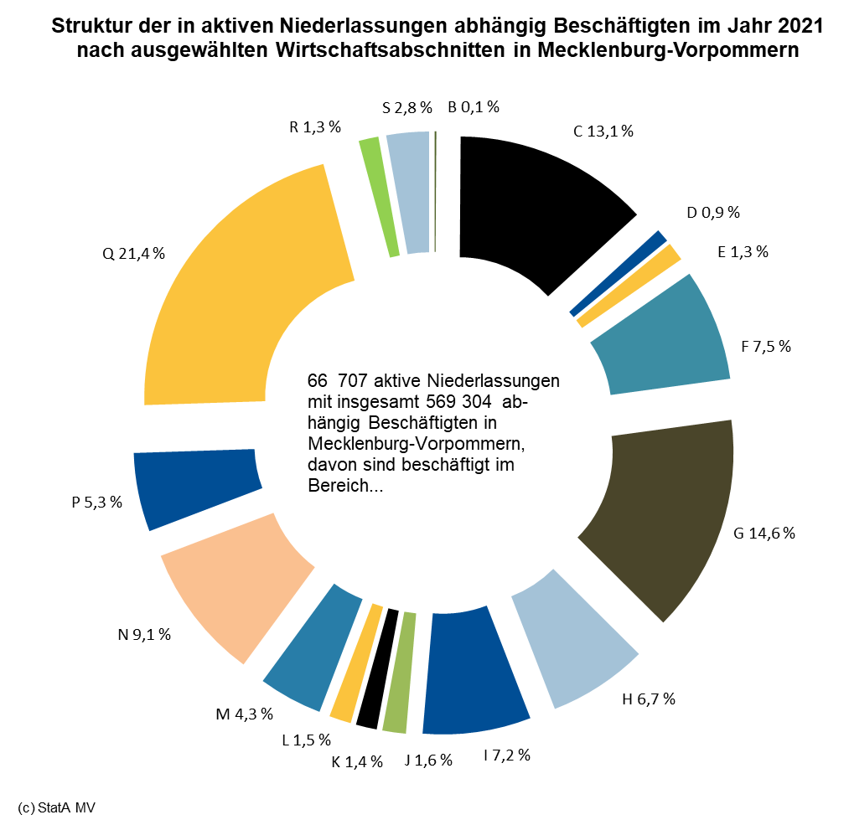
Grafik

